Dashboard
导出向导
石家庄市
2018年1月至2018年12月产废申报信息
制表日期:2023-04-10
单位：吨

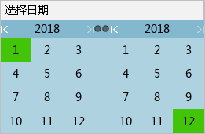
产废企业名称过滤：
市 | 企业数 | 期初库存 | 产生量 | 自行处置量 | 自行处置次生量 | 转移量（月报） | 转移量(联单） | 期末贮存 | 超一年库存
石家庄市 | 1619 | 12960.0181 | 142311.4 | 59993.2 | 339.6 | 88793.6 | 57011.1 | 7107.83934 | 1108.1
合计 | 1619 | 12960.0181 | 142311.4 | 59993.2 | 339.6 | 88793.6 | 57011.1 | 7107.83934 | 1108.1

